Grafico 1
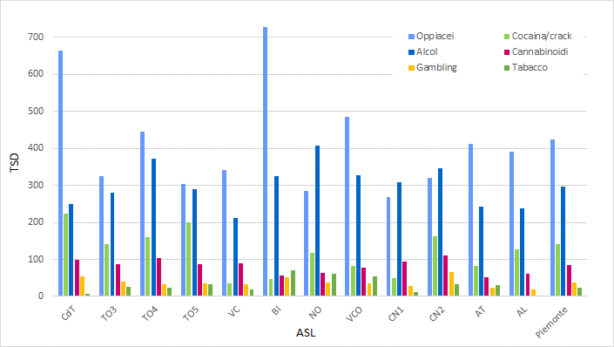
Fig 01. Tassi Standardizzati di Utenza per 100.000 abitanti, per dipendenza primaria e ASL - Maschi

